Foglio1
PRODOTTO | FOTO | QUANTITA' (LATTINE) | PREZZO UNIT | PREZZO TOT | SCADENZA
PASSION FRAMBOISE | 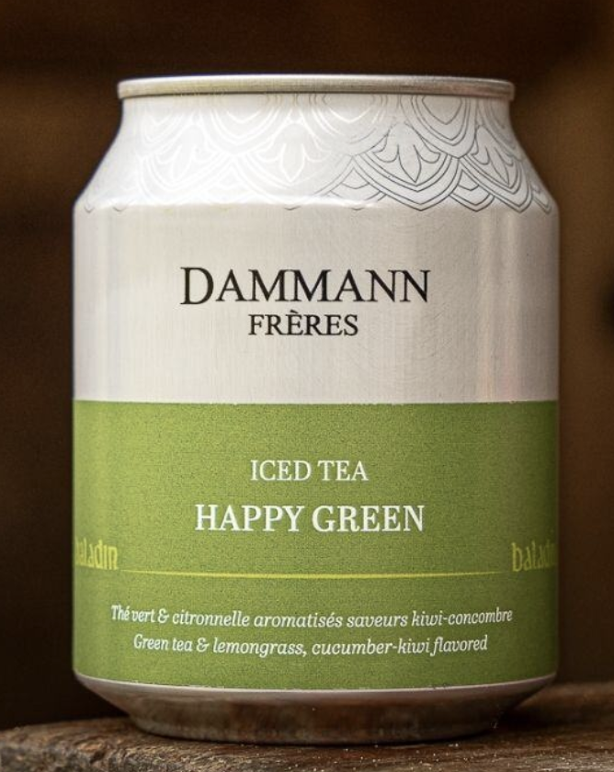 | 31,704 | 2.10 € | 66,578.40 € | 2027-03-31 | https://www.baladin.it/tea-happy-green
HAPPY GREEN | 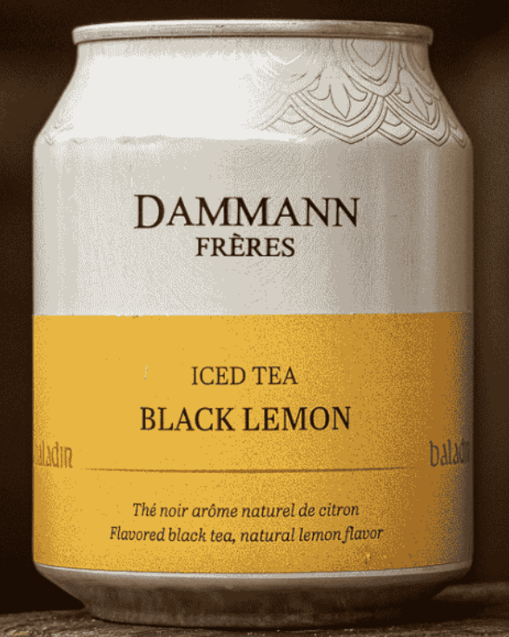 | 19,008 | 2.10 € | 39,916.80 € | 2027-06-30 | https://www.baladin.it/tea-black-lemon
BLACK LEMON | 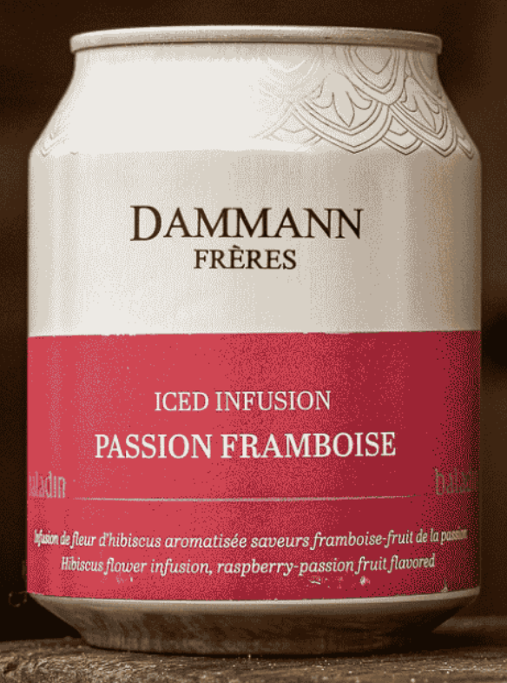 | 10,440 | 2.10 € | 21,924.00 € | 2027-06-30 | https://www.baladin.it/infuso-passion-framboise
 |  | 61,152 |  | 128,419.20 €

